Sheet1

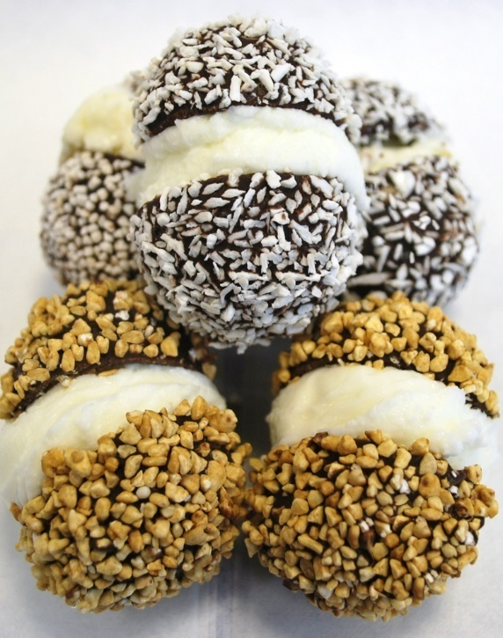
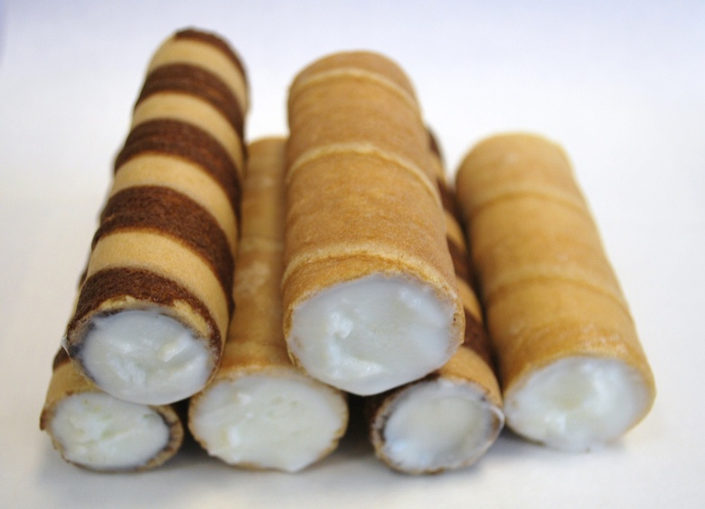
trgovački obrt,vl.Doris Krulčić, Adresa:Baćići 10, RIJEKA 51000
Por.br:OIB: 27472430999
IBAN . HR 2224020061140215717
Kontakt: 091/987 3181; 095 / 360 7333
mail:sweetboxrijeka@gmail.com

CJENIK wafel

ŠIFRA | OPIS PROIZVODA | J.MJ. | KOM | CIJENA KN | UKUPNO KN/KARTON | STRANICA U KATALOGU
CAN 501 | CANNOLO,WAFEL NEUTRALNI, DIM 5 CM X F1,9 CM FI, PAK 256/1X4 | KOM | 1024 | 0.66 | 675.84 | 8.
CAN 510 | CANNOLO,WAFEL KAKAO,DIM 5 CM X1,9 CM FI,PAK 256/1X4 | KOM | 1024 | 0.70 | 716.80 | 8.
CAN 508 | CANNOLO,WAFEL NA KAKAO PRUGICE, DIM 5 X 1,9 CM FI, PAK 256/1X4 | KOM | 1024 | 0.70 | 716.80 | 8.
CAN 502 | CANNOLO,WAFEL PREKRIVEN KAKAOM,DIM 5X1,9 CM FI, PAK 256/1X4 | KOM | 1024 | 1.00 | 1,024.00 | 9.
CAN 504 | CANNOLO WAFEL PREKRIVEN KAKAOM I MRVICAMA RIŽE,DIM 5X1,9 CM FI, PAK 168/1X4 | KOM | 672 | 1.44 | 967.68 | 9.
CAN 507 | CANNOLO WAFEL PREKRIVEN KAKAOM I KAKAO MRVICAMA DIM 5X1,9 CM FI, PAK 196/1X4 | KOM | 784 | 1.50 | 1,176.00 | 9.
CAN 500 | CANNOLO WAFEL PREKRIVEN KAKAOM I MRVICAMA KAVE,DIM 5X1,9 CM FI, PAK 196/1X4 | KOM | 784 | 1.56 | 1,223.04 | 9.
CAN 505 | CANNOLO WAFEL PREKRIVEN KAKAOM I AMARETTO MRVICAMA ,DIM 5X1,9 CM FI, PAK 196/1X4 | KOM | 784 | 1.47 | 1,152.48 | 9.
CAN 509 | WAFEL PREKRIVEN KAKAOM I MERINGA,DIM 5X1,9 CM FI, PAK 196/1X4 | KOM | 784 | 1.50 | 1,176.00 | 9.
CAN 503 | CANNOLO WAFEL PREKRIVEN KAKAOM I LISTIĆIMA KOKOSA,DIM 5X1,9 CM FI, PAK 224/1X4 | KOM | 896 | 1.46 | 1,308.16 | 9.
CAN 506 | CANNOLO WAFEL PREKRIVEN KAKAOM I ŠARENIM MRVICAMA,DIM 5X1,9 CM FI, PAK 196/1X4 | KOM | 784 | 1.47 | 1,152.48 | 9.
CAN 1001 | CANNOL, WAFEL NEUTRALAN,DIM 10X1,9 CM FI, PAK 144/1X4 | KOM | 576 | 1.13 | 650.88 | 12.
CAN 1010 | CANNOLO,KAKAO WAFEL,DIM 10X1,9 CM FI, PAK 64/1X4 | KOM | 256 | 1.3 | 332.80 | 12.
CAN 1008 | CANNOLO, WAFEL SA KAKAO PRUGICAMA,DIM 10X1,9 CM FI, PAK 144/1X4 | KOM | 576 | 1.19 | 685.44 | 12.
CAN 1004 | CANNOLI WAFEL,SA KAKAOM I KARAMELIZIRNOM SUŠENOM RIŽOM,DIM 10X1,9 CM,PAK 84/1X4 | KOM | 336 | 2.37 | 796.32 | 13.
CAN 1000 | CANNOLO WAFEL,SA KAKAOM I MRVICAMA KAVE ,DIM 10X1,9 CM,PAK 112/1X4 | KOM | 448 | 2.51 | 1,126.27 | 13.
CAN 1009 | CANNOLO WAFEL,SA KAKAOM I MERINGOM,DIM 10X1,9 CM,PAK 112/1X4 | KOM | 448 | 2.80 | 1,254.40 | 13.
CAN 1003 | CANNOLO WAFEL,SA KAKAOM I LISTIĆIMA KOKOSA,DIM 10X1,9 CM,PAK 112/1X4 | KOM | 448 | 2.39 | 1,070.72 | 13.
CAN 1006 | CANNOLO WAFEL,SA KAKAOM I ŠARENIM ŠEĆERNIM MRVICAMA,DIM 10X1,9 CM,PAK 112/1X4 | KOM | 448 | 2.37 | 1,061.76 | 13.
KAF 1001 | CANNOLI WAFEL KAPUČINO ,UNUTRAŠNJOST MLIJEČNA,DIM 10X1,9 CM FI, PAK 144/1X4 | KOM | 576 | 1.13 | 650.88 | 14.
CAN 82015 | CANNOLO WAFEL TRI BOJE ,UNUTRAŠNJOST MLIJEČNA,DIM 10X1,9 CM FI, PAK 80/1X4 | KOM | 320 | 1.18 | 377.60 | 14.
CAN LI 8 | CANNOLO,WAFEL OD LIMUNA, UNUTRAŠNJOST MLIJEČNA, DIM 8 X2,5 CM FI ,PAK 256/1X4 | KOM | 1024 | 0.64 | 655.36 | 15.
KIT 01 | KOMPLET STALAK ZA CANNOLE + 4 RAZLIČITIH OKUSA CANNOLA (242 KOM) | KOM | 1 | 542.18 | 542.18 | 18.
CIO 1001 | CIOKKOLONE,WAFEL SA KAKAO PREKRIVENOM UNUTRAŠNJOSTI,DIM 10X4 CM X2,2 CM H,PAK 132/1X4 | KOM | 528 | 1.27 | 670.56 | 19.
CAN 1301 | CANNOLO,WAFEL NEUTRALNI, DIM 13X1,9 CM H, PAK 90/1X4 | KOM | 360 | 1.63 | 586.80 | 19.
CAN 1308 | CANNOLO, WAFELSA KAKAO PRUGICAMA, DIM 13X1,9 CM FI ,PAK 90/1X4 | KOM | 360 | 1.72 | 619.20 | 19.
MIG 301 | MIGNON, WAFEL MINI,NEUTRALAN, DIM 4X1,1 CM FI , PAK 275/1X8 | KOM | 2200 | 0.49 | 1,078.00 | 20.
MIG 308 | MIGNON, WAFEL MINI,KAKAO PRUGICE, DIM 4X1,1 CM FI , PAK 275/1X8 | KOM | 2200 | 0.51 | 1,122.00 | 20.
MIG 302 | MIGNON, WAFEL MINI,KAKAO PREKRIVEN IZVANA, DIM 4X1,1 CM FI , PAK 250/1X8 | KOM | 2000 | 0.88 | 1,760.00 | 21.
MIG 305 | MIGNON, WAFEL MINI,KAKAO PREKRIVEN IZVANA,+MRVICE AMARETTA,DIM 4X1,1 CM FI , PAK 225/1X8 | KOM | 1800 | 0.96 | 1,728.00 | 21.
MIG 307 | MIGNON, WAFEL MINI,KAKAO PREKRIVEN IZVANA+MRVICE KAKAA, DIM 4X1,1 CM FI , PAK 225/1X8 | KOM | 1800 | 0.95 | 1,710.00 | 21.
MIG 303 | MIGNON, WAFEL MINI,KAKAO PREKRIVEN IZVANA+LISTIĆI KOKOSA DIM 4X1,1 CM FI , PAK 250/1X4 | KOM | 1000 | 0.95 | 950.00 | 21.
MIG 306 | MIGNON, WAFEL MINI,KAKAO PREKRIVEN IZVANA,+ŠARENE ŠEĆERNE MRVICE ,DIM 4X1,1 CM FI , PAK 225/1X8 | KOM | 1800 | 0.95 | 1,710.00 | 21.
MIG 309 | MIGNON, WAFEL MINI,KAKAO PREKRIVEN IZVANA+MRVICE MERINGE DIM 4X1,1 CM FI , PAK 225/1X8 | KOM | 1800 | 0.98 | 1,764.00 | 21.
MIG 304 | MIGNON, WAFEL MINI,KAKAO PREKRIVEN IZVANA+MRVICE SUŠENE KARAMELIZIRANE RIŽE, DIM 4X1,1 CM FI , PAK 180/1X4 | KOM | 720 | 1.26 | 907.20 | 21.
LEP 01 | LEPETITTE,WAFEL OD KAVE,DIM 4X2,8 CM X1,8 CM H, PAK 155/1X4 | KOM | 620 | 0.62 | 384.40 | 23.
LEP 02 | LEPETITTE,WAFEL OD CIMETA ,DIM 4X2,8 CM X1,8 CM H, PAK 155/1X4 | KOM | 620 | 0.62 | 384.40 | 23.
LEP 03 | LEPETITTE,WAFEL OD VANILIJE,DIM 4X2,8 CM X1,8 CM H, PAK 155/1X4 | KOM | 620 | 0.62 | 384.40 | 23.
LEP 04 | LEPETITTE,WAFEL OD LIMETE,DIM 4X2,8 CM X1,8 CM H, PAK 155/1X4 | KOM | 620 | 0.62 | 384.40 | 23.
LEP 05 | LEPETITTE,WAFEL OD ŠUMSKOG VOĆA,DIM 4X2,8 CM X1,8 CM H, PAK 155/1X4 | KOM | 620 | 0.62 | 384.40 | 23.
LEP 06 | LEPETITTE,WAFEL OD NARANČE,DIM 4X2,8 CM X1,8 CM H, PAK 155/1X4 | KOM | 620 | 0.62 | 384.40 | 23.
LEP 07 | LEPETITTE,WAFEL OD JAGODE,DIM 4X2,8 CM X1,8 CM H, PAK 155/1X4 | KOM | 620 | 0.62 | 384.40 | 23.
KI 180 | KIKERA, WAFEL OD KAVE SA MRVICAMA KAVE,DIM FI 3X1,8 CM H, PAK 120/1X8 | KOM | 960 | 1.26 | 1,209.60 | 24.
KIK 183 | KIKERA, WAFEL OD KAKAA SA LISTIĆIMA KOKOSA,DIM FI 3X1,8 CM H, PAK 120/1X8 | KOM | 960 | 1.22 | 1,171.20 | 24.
KIK 184 | KIKERA, WAFEL OD KAKAA SA MRVICAMA SUŠENE KARAMELIZIRANE RIŽE ,DIM FI 3X1,8 CM H, PAK 100/1X8 | KOM | 800 | 1.23 | 984.00 | 25.
KIK 185 | KIKERA, WAFEL OD KAKAA SA MRVICAMA AMARETTA ,DIM FI 3X1,8 CM H, PAK 120/1X8 | KOM | 960 | 1.21 | 1,161.60 | 25.
KIK 186 | KIKERA, WAFEL OD KAKAA SA ŠARENIM ŠEĆERNIM MRVICAMA ,DIM FI 3X1,8 CM H, PAK 120/1X8 | KOM | 960 | 1.21 | 1,161.60 | 25.
KIK 187 | KIKERA, WAFEL OD KAKAA SA KAKAO MRVICAMA ,DIM FI 3X1,8 CM H, PAK 120/1X8 | KOM | 960 | 1.21 | 1,161.60 | 25.
KIK 189 | KIKERA, WAFEL OD KAKAA SA MRVICAMA MERINGE ,DIM FI 3X1,8 CM H, PAK 120/1X8 | KOM | 960 | 1.24 | 1,190.40 | 25.
DEL 380 | KIKERA, WAFEL OD LIMUNA I SUŠENIM LISTIĆIMA KOKOSA ,DIM FI 3X1,8 CM H, PAK 120/1X8 | KOM | 960 | 1.28 | 1,228.80 | 25.
LEC 01 | LECESTINE,WAFEL NEUTRALAN, DIM FI 4,3 CM X 2,1 CM H, PAK 500/1 | KOM | 500 | 0.27 | 135.00 | 27.
LEC 03 | LECESTINE,WAFEL PREKRIVEN KAKAOM I LISTIĆIMA KOKOSA,DIM FI 4,4 CM X2,2 CM H ,PAK 100/1X4 | KOM | 400 | 1.49 | 596.00 | 27.
LEC 04 | LECESTINE,WAFEL PREKRIVEN KAKAOM I MRVICAMA SUŠENE KARAMELIZIRANE RIŽE,DIM FI 4,6 X 2,3 CM H PAK 90/1X4 | KOM | 360 | 1.3 | 468.00 | 27.
LEC 05 | LECESTINE ,WAFEL PREKRIVEN KAKAOM I MRVICAMA AMARETTA,DIM FI 4,5 CM X2,3 CM H,PAK 100/1X4 | KOM | 400 | 1.28 | 512.00 | 27.
LEC 07 | LECESTINE, WAFEL PREKRIVEN KAKAOM I MRVICAMA KAKAA DIM FI 4,5 CM X 2,3 CM H PAK 100/1X5 | KOM | 500 | 1.28 | 640.00 | 27.
 |  | KOM |  |  | 0.00
NAPOMENA:
Način plaćanja: avansno .Narudžbu izvršiti pismenim putem . |  | Dovoljno je upisati samo šifre proizvoda i broj kartona .

Rok isporuke: 10 dana po uplati avansa.
Dostava: fco Rijeka

Ponudu sastavila:
Doris Krulčić

